アカウント番号確認手順
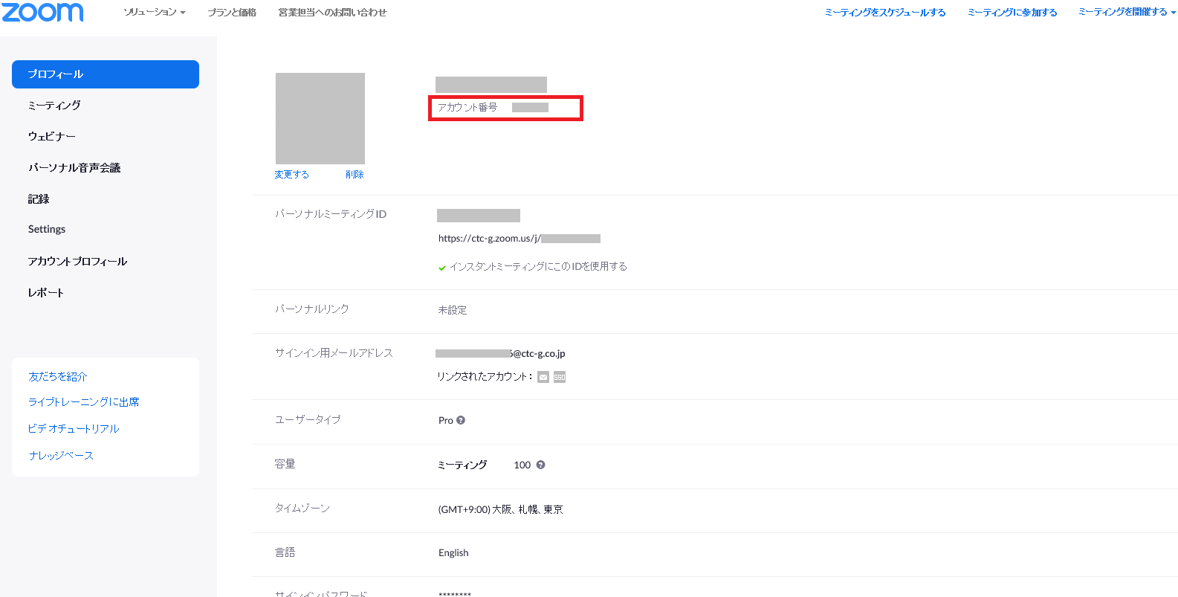
アカウント番号の取得と確認の方法

１．サインアップの実施（既にサインアップ済みのお客様は 4.に進んでください）
Zoom社のサイトににアクセスして、アカウントオーナーとなるメールアドレスとパスワードを登録ください。
https://zoom.us/singup/にアクセスして、アカウントオーナーとなるメールアドレスとパスワードを登録ください。 | https://zoom.us/signup
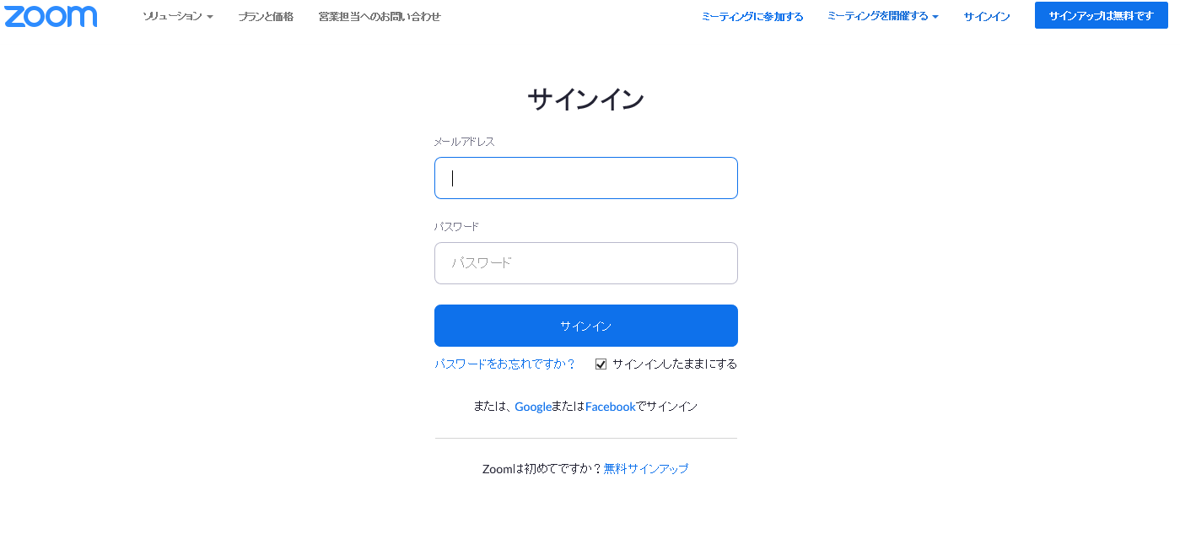

2．メールの受信と確認
登録したメールアドレスにZoom社からメールが配信されます。そのメールにアカウントの作成を承認してください。

3．サインインの実施
登録したメールアドレスとパスワードを使い、Zoom社のサイトからサインインを実施してください。
 | http://zoom.us/signin

4．プロフィールからアカウント番号を確認
サインイン後、アカウント番号(８ケタ)を確認し、「サポート登録申込書」のアカウント番号記入欄へ記入をお願いします。

